Feuil1
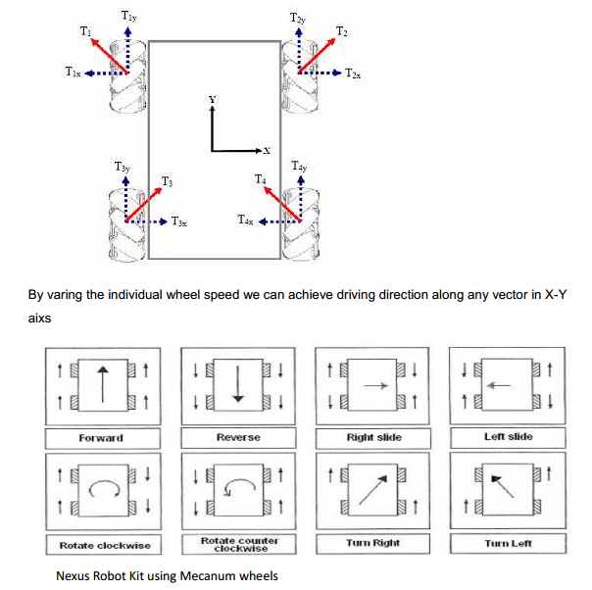

 |  |  |  | M3 | M4
 |  |  |  | M2 | M1

 |  |  |  | 90 | 0.00

X | Y |  |  | M1 | M2 | M3 | M4
 |  | tout droit | 0 | -1 | -1 | -1 | -1
 |  |  | 10 | -1 | -0.77777777778 | -1 | -0.77777777778
 |  |  | 45 | -1 | 0 | -1 | 0
 |  |  | 50 | -1 | 0.11111111111 | -1 | 0.11111111111
 |  |  | 90 | -1 | 1 | -1 | 1
 |  |  | 95 | -0.88888888889 | 1 | -0.88888888889 | 1
 |  |  | 135 | 0 | 1 | 0 | 1
 |  |  | 145 | 0.22222222222 | 1 | 0.22222222222 | 1
 |  | arriere | 180 | 1 | 1 | 1 | 1
 |  |  | 190 | 1 | 0.77777777778 | 1 | 0.77777777778
 |  |  | 225 | 1 | 0 | 1 | 0
 |  |  | 250 | 1 | -0.55555555556 | 1 | -0.55555555556
 |  |  | 270 | 1 | -1 | 1 | -1
 |  |  | 290 | 0.55555555556 | -1 | 0.55555555556 | -1
 |  |  | 315 | 0 | -1 | 0 | -1
 |  |  | 350 | -0.77777777778 | -1 | -0.77777777778 | -1
 |  |  | 0 | -1 | -1 | -1 | -1

 | 2 | 255 | 243.66666667
 | 39 | 255 | 34

